領収書 月分
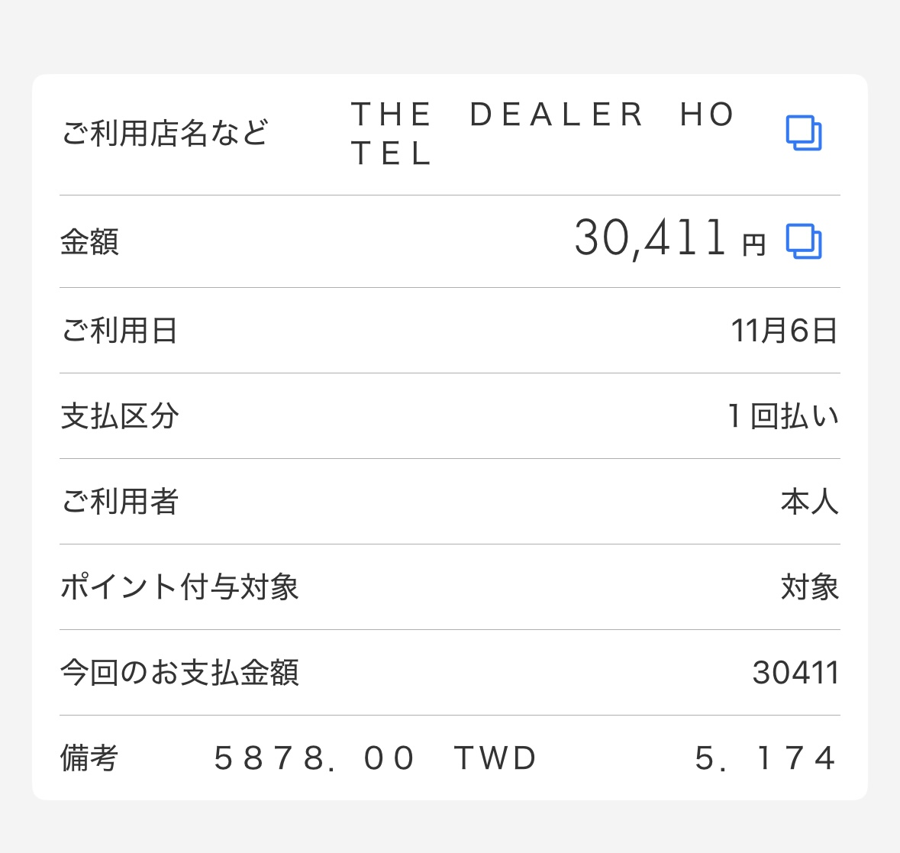
領収書・支払証明 月分

１
２
３
作業手順
①各月シート毎を分けて作成をお願いいたします。
②印刷範囲毎、ラインを引いておりますのではみ出さないように、領収書の添付をお願いいたします。
③領収書毎出納簿とリンクしたナンバリングをお願いいたします。
④領収書は記載内容がわかるよう明瞭なものを使用してください。
⑤基本的に、当月分に発生したものを申請すること。
⑥領収書の発行が難しい場合はご相談ください。

4
5
6

7
8
9

10
11
12

13
14
15

16
17
18

19
20
21

22
23

24

25
26
27

28
29
30

31
32
33

34
35
36

37
38

39

